Лист1
LM.001 | Заголовок (Summary) | Отсутствие ссылки на договор оферты в поле регистрации: ссылка 'Оферты и политики конфиденциальности' ведет только на политику конфиденциальности
 | Шаги для воспроизведения (Steps to Reproduce) | 1. Перейти на страницу регистрации (ссылка на сайт)/client_account/contacts/new 2. В разеде "Согласие на обработку персональных данных " проверить наличие ссылки на договор оферты и политику конфиденциальности 3. Кликнуть на ссылку "оферты и политики конфиденциальности"
 | Фактический результат (Actual Result) | Ссылка не состоит из двух частей. Ссылка ведет только на страницу "политика конфиденциальности"
 | Ожидаемый результат (Expected Result): | Ссылка сосотит из двух частей. Первая часть "оферты" - осуществляет переход на страницу "Договор-оферта". Вторая часть "политику конфиденциальности" -осуществляет переход на страницу "Политика конфиденциальности"
 | Среда (Environment): | Windows 10 22H2 19045.4291 Google Chrome 125.0.6422.141
 | Приоритет (Priority) | P1 (High)
 | Серьезность (Severity) | S2 (Critical)
 | Прикрепленные файлы (Attachments):
 | Автор (Reporter): | Фатхи Д.В.

LM.002 | Заголовок (Summary) | Система отправляет письмо для восстановления пароля на незарегистрированный ящик
 | Шаги для воспроизведения (Steps to Reproduce) | 1. Перейти на страницу восстановления пароля (ссылка на сайт)/client_account/password/change 2. Ввести в поле "Email" незарегистрированный почтовый ящик "teest1979@mail.ru". 3. Нажать на кнопку "Восстановить пароль"
 | Фактический результат (Actual Result) | Система выводит сообщение "Ссылка на смену пароля отправлена на указанный адрес"
 | Ожидаемый результат (Expected Result): | Система должна проверять наличие зарегистрированного пользователя с указанным электронным адресом. Если такого пользователя нет, система должна: 1. Сообщить пользователю, что введённый адрес электронной почты не зарегистрирован в системе. 2. Исключить отправку писем для незарегистрированных электронных адресов.
 | Среда (Environment): | Windows 10 22H2 19045.4291 Google Chrome 125.0.6422.141
 | Приоритет (Priority) | P2 (Medium)
 | Серьезность (Severity) | S3 (Major)
 | Прикрепленные файлы (Attachments): | 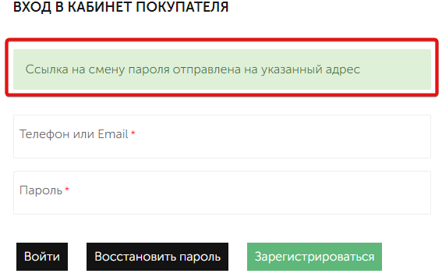
 | Автор (Reporter): | Фатхи Д.В.

LM.003 | Заголовок (Summary) | Система не проверяет минимальную длину почтового индекса при вводе адреса доставки
 | Предусловия (Preconditions) | 1.В базе данных должен существовать аккаунт с email (тестовый email) 2.Пользователь должен быть авторизирован на сайте email:(тестовый email) пароль:(тестовый парольl)
 | Шаги для воспроизведения (Steps to Reproduce) | 1.Перейти на страницу адреса доставки (ссылка на сайт)/client_account/addresses/new 2. Ввести тестовые данные в поле "Адрес" - "Пресненская набережная, 10 ст2" 3. Ввести данные в поле "Почтовый индекс" - "1234" 4. Ввести тестовые данные в поле "Населенный пункт" - "г. Москва"
 | Фактический результат (Actual Result) | Система принимает короткий индекс и выводит сообщение "Адрес доставки сохранен"
 | Ожидаемый результат (Expected Result): | Система отображает сообщение об ошибке, указывая на некорректную длину почтового индекса, и не позволяет продолжить процесс до ввода корректного индекса.
 | Среда (Environment): | Windows 10 22H2 19045.4291 Google Chrome 125.0.6422.141
 | Приоритет (Priority) | P2 (Medium)
 | Серьезность (Severity) | S3 (Major)
 | Прикрепленные файлы (Attachments): | 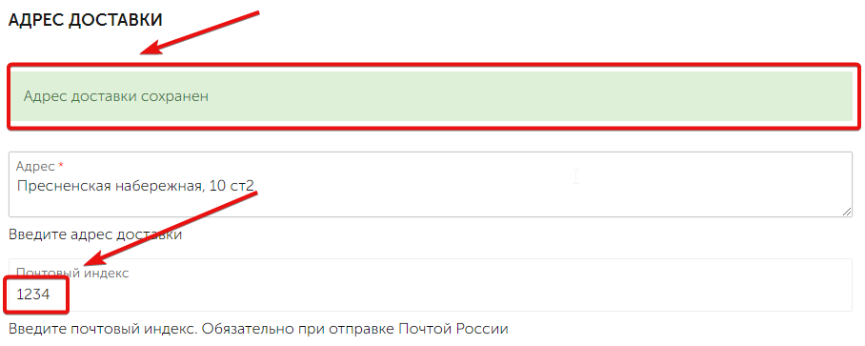
 | Автор (Reporter): | Фатхи Д.В.

LM.004 | Заголовок (Summary) | Некорректное отображение опций выпадающего списка "Выберите магазин для самовывоза" при различных разрешениях экрана
 | Предусловия (Preconditions) | 1.В базе данных должен существовать аккаунт с email (тестовый email) 2.Пользователь должен быть авторизирован на сайте email:(тестовый email) пароль:(тестовый парольl)
 | Шаги для воспроизведения (Steps to Reproduce) | 1.Перейти на страницу адреса доставки (ссылка на сайт)/client_account/addresses/new 2. В поле "выберите магазин для самовывоза" активировать выпадающий список кнопкой ˅ 3. Протестировать отображение опций при разных разрешениях экрана Тестовые варианты: a. 375 X 667 b. 768 X 1024 c. 800 X 600
 | Фактический результат (Actual Result) | Опции выпадающего списка отображаются некорректно при изменении разрешения экрана
 | Ожидаемый результат (Expected Result): | Опции выпадающего списка корректно отображаются при любых разрешениях экрана, сохраняя свою читабельность и доступность.
 | Среда (Environment): | Windows 10 22H2 19045.4291 Google Chrome 125.0.6422.141
 | Приоритет (Priority) | P2 (Medium)
 | Серьезность (Severity) | S3 (Major)
 | Прикрепленные файлы (Attachments): | 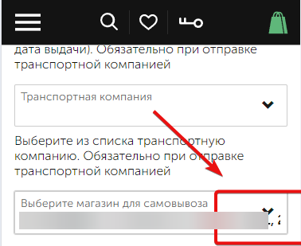 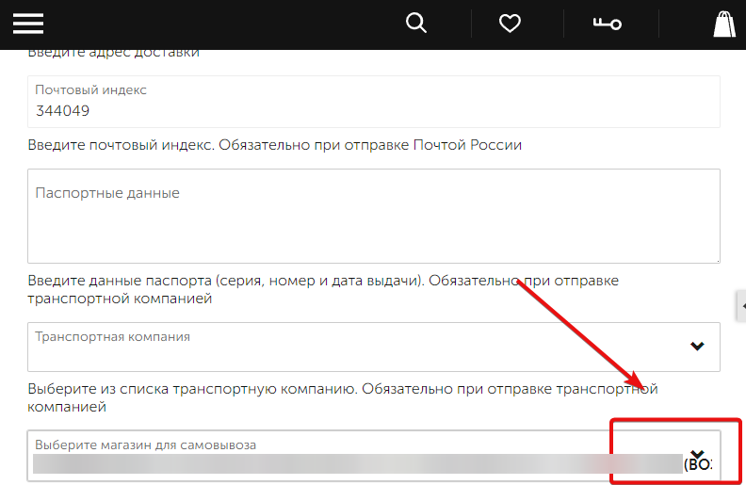 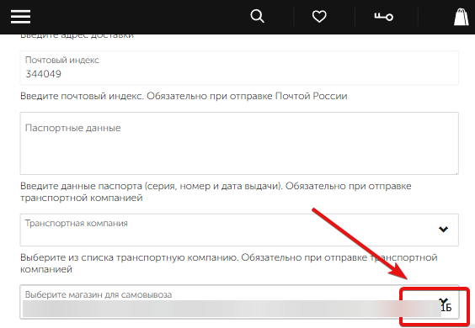
 | Автор (Reporter): | Фатхи Д.В.

LM.005 | Заголовок (Summary) | Система автоматически переводит номер телефона в формат +7, но выводит сообщение "Укажите телефон в международном формате"
 | Предусловия (Preconditions) | 1.В базе данных должен существовать аккаунт с email (тестовый email) 2.Пользователь должен быть авторизирован на сайте email:(тестовый email) пароль:(тестовый парольl)
 | Шаги для воспроизведения (Steps to Reproduce) | 1.Перейти на страницу контактные денные (ссылка на сайт)/client_account/contacts 2. Ввести тестовые данные в поле "Контактный телефон" - "1234567891" 3. Ввести тестовые данные в поле "Контактное лицо (ФИО)" - "Иванов Дмитрий Карпович" 4. Нажать на кнопку "Сохранить изменения"
 | Фактический результат (Actual Result) | Система переводит номер телефона в формат +7, но при этом выводит сообщение "Укажите телефон в международном формате", несмотря на то, что номер уже находится в международном формате.
 | Ожидаемый результат (Expected Result): | Номер телефона автоматически переводится в международный формат и система не выводит сообщение об ошибке, если номер введен корректно.
 | Среда (Environment): | Windows 10 22H2 19045.4291 Google Chrome 125.0.6422.141
 | Приоритет (Priority) | P1 (High)
 | Серьезность (Severity) | S3 (Major)
 | Прикрепленные файлы (Attachments):
 | Автор (Reporter): | Фатхи Д.В.

LM.006 | Заголовок (Summary) | Система позволяет ввести потенциально опасные символы, при изменении конаткных данных, в поле ФИО
 | Предусловия (Preconditions) | 1.В базе данных должен существовать аккаунт с email (тестовый email) 2.Пользователь должен быть авторизирован на сайте email:(тестовый email) пароль:(тестовый парольl)
 | Шаги для воспроизведения (Steps to Reproduce) | 1.Перейти на страницу контактные денные (ссылка на сайт)/client_account/contacts 2. Ввести тестовые данные в поле "Контактный телефон" - "+7(988)123-45-67" 3. Ввести тестовые данные в поле "Контактное лицо (ФИО)": "\u003Cscript\u003Ealert('XSS')\u003C/script\u003E" "<script>alert('XSS')</script>" 4. Нажать на кнопку "Сохранить изменения"
 | Фактический результат (Actual Result) | Система принимает и сохраняет потенциально опасные символы без какой-либо проверки, что может привести к уязвимостям безопасности, таким как XSS-атаки
 | Ожидаемый результат (Expected Result): | Система проверяет вводимые данные и не позволяет сохранять потенциально опасные символы, такие как <, >, /, \, и другие специальные символы, которые могут быть использованы для атак типа XSS или других инъекций.
 | Среда (Environment): | Windows 10 22H2 19045.4291 Google Chrome 125.0.6422.141
 | Приоритет (Priority) | P1 (High)
 | Серьезность (Severity) | S2 (Critical)
 | Прикрепленные файлы (Attachments): | 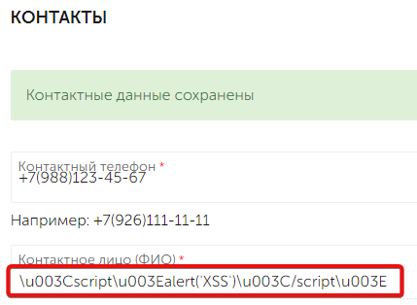 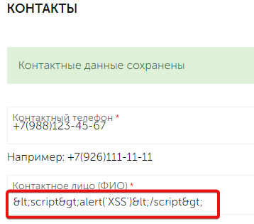
 | Автор (Reporter): | Фатхи Д.В.

LM.007 | Заголовок (Summary) | Поле Email не помечается как обязательное в раздеделе контактные данные, хотя им является
 | Предусловия (Preconditions) | 1.В базе данных должен существовать аккаунт с email (тестовый email) 2.Пользователь должен быть авторизирован на сайте email:(тестовый email) пароль:(тестовый парольl)
 | Шаги для воспроизведения (Steps to Reproduce) | 1.Перейти на страницу контактные денные (ссылка на сайт)/client_account/contacts 2. Ввести тестовые данные в поле "Контактный телефон" - "+7(988)123-45-67" 3. Ввести тестовые данные в поле "Контактное лицо (ФИО)" - "Иванов Дмитрий Карпович" 4. Оставить поле "Email" пустым 5. Нажать на кнопку "Сохранить изменения"
 | Фактический результат (Actual Result) | При изменении поля Email оно не помечается как обязательное, что может привести к недопониманию со стороны пользователей и пропуску этого обязательного поля.
 | Ожидаемый результат (Expected Result): | Поле Email помечается как обязательное, так как оно является обязательным для заполнения.
 | Среда (Environment): | Windows 10 22H2 19045.4291 Google Chrome 125.0.6422.141
 | Приоритет (Priority) | P2 (Medium)
 | Серьезность (Severity) | S3 (Major)
 | Прикрепленные файлы (Attachments): | 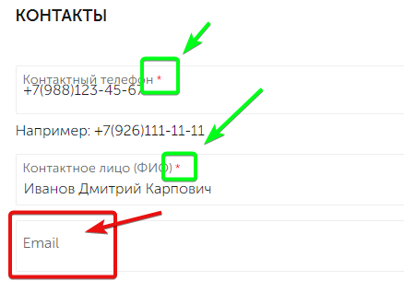
 | Автор (Reporter): | Фатхи Д.В.

LM.008 | Заголовок (Summary) | Система позволяет вводить потенциально опасные символы в текстовое поле "Пароль" при изменении данных в разделе "Контактные данные"
 | Предусловия (Preconditions) | 1.В базе данных должен существовать аккаунт с email (тестовый email) 2.Пользователь должен быть авторизирован на сайте email:(тестовый email) пароль:(тестовый парольl)
 | Шаги для воспроизведения (Steps to Reproduce) | 1.Перейти на страницу контактные денные (ссылка на сайт)/client_account/contacts 2. Ввести тестовые данные в поле "Контактный телефон" - "+7(988)123-45-67" 3. Ввести тестовые данные в поле "Контактное лицо (ФИО)" - "Иванов Дмитрий Карпович" 4. Ввести тестовые данные в поле "Email" - "(тестовый email)" 5. Активировать чек-бокс "Сменить пароль" 6. Ввести тестовые данные в поле "Старый пароль" - "(тестовый парольl)" 7. Ввести тестовые данные в поле "Пароль": "\u003Cscript\u003Ealert('XSS')\u003C/script\u003E" "<script>alert('XSS')</script>" 8. Ввести тестовые данные в поле "Повторите пароль": "\u003Cscript\u003Ealert('XSS')\u003C/script\u003E" "<script>alert('XSS')</script>" 9. Нажать на кнопку "Сохранить изменения"
 | Фактический результат (Actual Result) | Система принимает и сохраняет потенциально опасные символы в поле "Пароль" и "Повторите пароль" без какой-либо проверки, что может привести к уязвимостям безопасности, таким как XSS-атаки.
 | Ожидаемый результат (Expected Result): | Система должна предотвращать ввод потенциально опасных символов в поле "Пароль", "Повторите пароль" и выводить сообщение об ошибке или блокировать сохранение данных.
 | Среда (Environment): | Windows 10 22H2 19045.4291 Google Chrome 125.0.6422.141
 | Приоритет (Priority) | P1 (High)
 | Серьезность (Severity) | S2 (Critical)
 | Прикрепленные файлы (Attachments): | 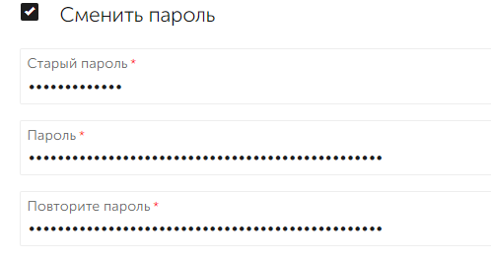
 | Автор (Reporter): | Фатхи Д.В.

LM.009 | Заголовок (Summary) | Ошибка отображения количества товаров в модальном окне при добавлении нескольких единиц одного товара в корзину
 | Предусловия (Preconditions) | 1.В базе данных должен существовать аккаунт с email (тестовый email) 2.Пользователь должен быть авторизирован на сайте email:(тестовый email) пароль:(тестовый парольl)
 | Шаги для воспроизведения (Steps to Reproduce) | 1. Перейти на страницу выбора товаров (ссылка на сайт)/collection/all 2. Перейти на страницу товара выбрав товар из пердставленного списка 3. Выбрать количество товаров - "5" 4. Нажать кнопку "В корзину"
 | Фактический результат (Actual Result) | В модальном окне отображается неправильное количество товаров, которое может не соответствовать действительности
 | Ожидаемый результат (Expected Result): | В модальном окне должно корректно отображаться количество добавленных единиц товара.
 | Среда (Environment): | Windows 10 22H2 19045.4291 Google Chrome 125.0.6422.141
 | Приоритет (Priority) | P2 (Medium)
 | Серьезность (Severity) | S3 (Major)
 | Прикрепленные файлы (Attachments): | 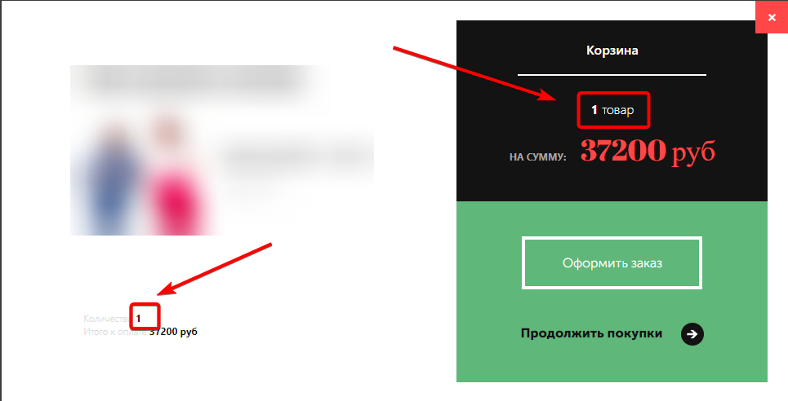
 | Автор (Reporter): | Фатхи Д.В.

LM.010 | Заголовок (Summary) | Некорректное отображение количества товаров в категории в функции поиска
 | Шаги для воспроизведения (Steps to Reproduce) | 1. Перейти на главную страницу сайте (ссылка на сайт) 2. Активировать поле поиска, использовав значек лупы в heder гавной страницы 3. В поле поиска ввести тестовые данные - "Брюки" 4. Осуществить выбор товара через каталог
 | Фактический результат (Actual Result) | Отображаемое количество товаров в категории отличается от реального количества товаров, представленному в списке.
 | Ожидаемый результат (Expected Result): | Количество товаров, отображаемое в категории при использовании функции поиска, должно соответствовать реальному количеству товаров, представленному в списке.
 | Среда (Environment): | Windows 10 22H2 19045.4291 Google Chrome 125.0.6422.141
 | Приоритет (Priority) | P2 (Medium)
 | Серьезность (Severity) | S3 (Major)
 | Прикрепленные файлы (Attachments): | 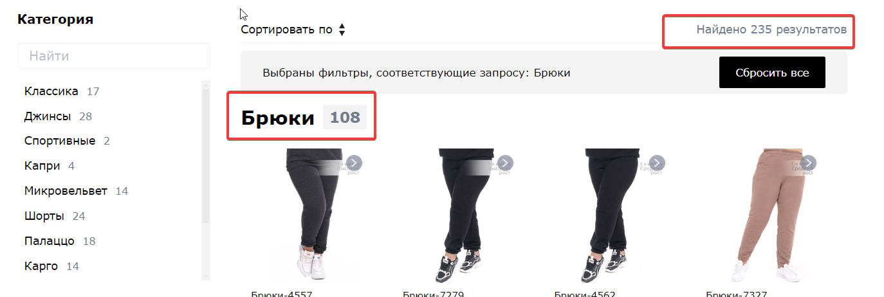 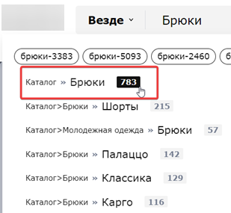
 | Автор (Reporter): | Фатхи Д.В.

LM.011 | Заголовок (Summary)
 | Шаги для воспроизведения (Steps to Reproduce) | 1. Перейти на главную страницу сайте (ссылка на сайт)/ 2. Активировать поле поиска, использовав значек лупы в heder гавной страницы 3. Войти в меню поиска по изображению 4. Проверить поиск по изображению - "сумка12198(jpg_375).jpg"
 | Фактический результат (Actual Result) | В каталоге товаров отображаются все доступные товары на сайте, а не искомый товар, соответствующий загруженному изображению.
 | Ожидаемый результат (Expected Result): | В каталоге товаров отображается искомый товар или товары, соответствующие загруженному изображению.
 | Среда (Environment): | Windows 10 22H2 19045.4291 Google Chrome 125.0.6422.141
 | Приоритет (Priority) | P1 (High)
 | Серьезность (Severity) | S2 (Critical)
 | Прикрепленные файлы (Attachments): | 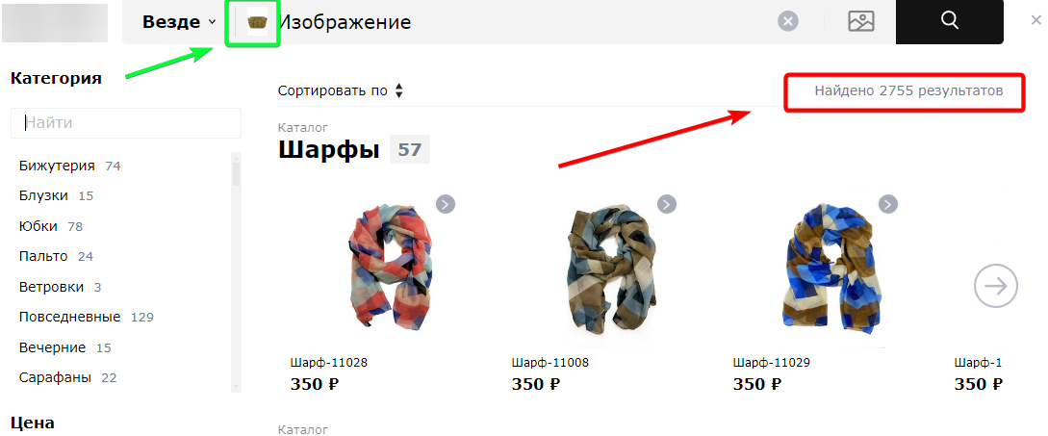
 | Автор (Reporter): | Фатхи Д.В.

LM.012 | Заголовок (Summary) | Некорректная адаптация на странице "Таблица размеров"
 | Шаги для воспроизведения (Steps to Reproduce) | 1. Перейти на страницу таблицы размеров (ссылка на сайт)/page/sizes 2. Изменить разрешение экрана (375x667)
 | Фактический результат (Actual Result) | Страница "Таблица размеров" не адаптируется к различным разрешениям экрана
 | Ожидаемый результат (Expected Result): | Содержимое страницы "Таблица размеров" адаптируется к различным разрешениям экрана, обеспечивая удобный просмотр и использование на всех устройствах.
 | Среда (Environment): | Windows 10 22H2 19045.4291 Google Chrome 125.0.6422.141
 | Приоритет (Priority) | P2 (Medium)
 | Серьезность (Severity) | S3 (Major)
 | Прикрепленные файлы (Attachments): | 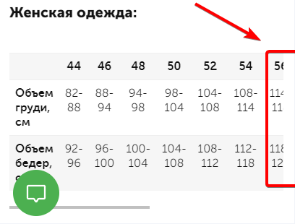
 | Автор (Reporter): | Фатхи Д.В.

LM.013 | Заголовок (Summary) | Некорректное название подсказки на странице купона
 | Шаги для воспроизведения (Steps to Reproduce) | 1. Перейти на страницу купона (ссылка на сайт)/page/promo 2. Навести мышку на ссылку "скидка предоставляется при заказе от 950 рубллей, без учета стоимости доставки"
 | Фактический результат (Actual Result) | Текст подсказки содержит некорректное название
 | Ожидаемый результат (Expected Result): | Текст подсказки должен быть корректным и четко объяснять или дополнять информацию о купоне
 | Среда (Environment): | Windows 10 22H2 19045.4291 Google Chrome 125.0.6422.141
 | Приоритет (Priority) | P3 (Low)
 | Серьезность (Severity) | S4 (Minor)
 | Прикрепленные файлы (Attachments): | 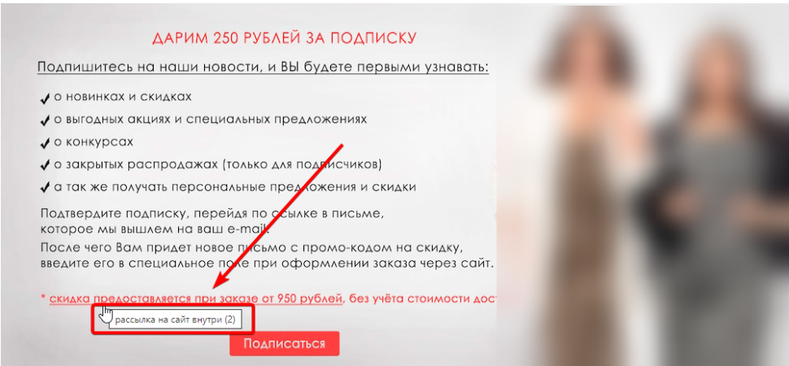
 | Автор (Reporter): | Фатхи Д.В.

LM.014 | Заголовок (Summary) | Отсутствие ссылок у элементов раздела "Преимущества" на главной странице
 | Шаги для воспроизведения (Steps to Reproduce)
 | Фактический результат (Actual Result) | Элементы раздела "Преимущества" не имеют ссылок, что не позволяет пользователю перейти на страницы с более подробной информацией.
 | Ожидаемый результат (Expected Result): | Элементы раздела "Преимущества" должны иметь ссылки, которые ведут на соответствующие страницы с подробной информацией о каждом преимуществе.
 | Среда (Environment): | Windows 10 22H2 19045.4291 Google Chrome 125.0.6422.141
 | Приоритет (Priority) | P2 (Medium)
 | Серьезность (Severity) | S3 (Major)
 | Прикрепленные файлы (Attachments): | 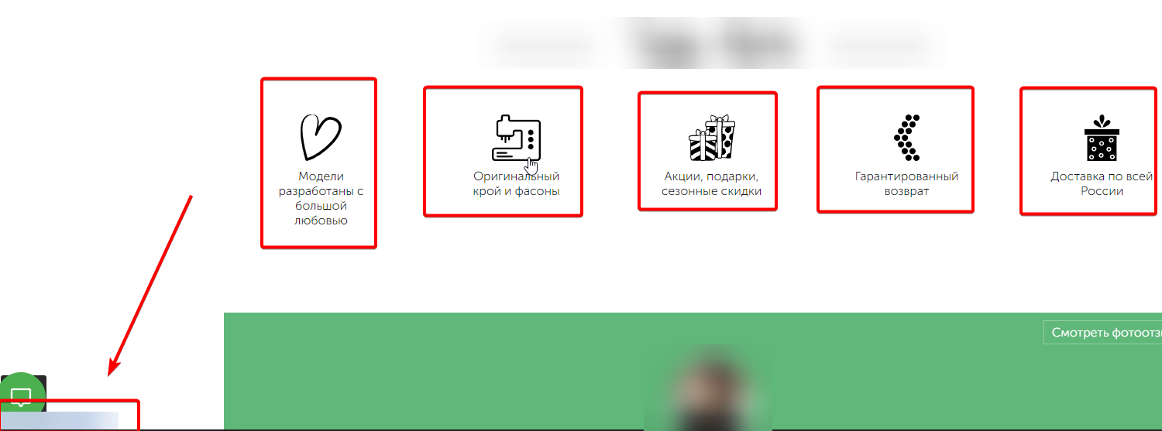
 | Автор (Reporter): | Фатхи Д.В.

LM.015 | Заголовок (Summary) | Кнопка автоматического скрола перекрыта виджетом диалогов на странице при прокрутке вниз
 | Шаги для воспроизведения (Steps to Reproduce) | 1. Перейти главную страницу (ссылка на сайт)/ 2. Прокрутить экран вниз, до появления кнопки автоматического срола
 | Фактический результат (Actual Result) | Кнопка автоматического скрола перекрыта виджетом диалогов и недоступна для нажатия.
 | Ожидаемый результат (Expected Result): | Кнопка автоматического скрола к началу страницы должна быть видимой и доступной для нажатия.
 | Среда (Environment): | Windows 10 22H2 19045.4291 Google Chrome 125.0.6422.141
 | Приоритет (Priority) | P2 (Medium)
 | Серьезность (Severity) | S3 (Major)
 | Прикрепленные файлы (Attachments):
 | Автор (Reporter): | Фатхи Д.В.

